ej1
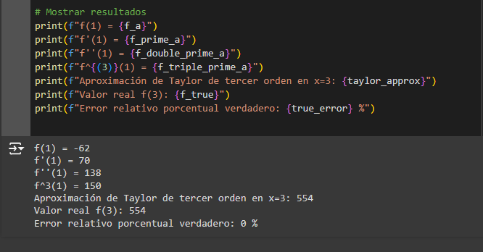

f(x)= | 25x^3- 6x^2 +7x -88
x0 = | 1
f(x0) = | -62
se desea conocer
x1= | 3
f(x1) = | 554
h= x1 -x0 | 2

de orden 1
f(x1)= | f(3) = |  | f(1) + f(1)´(h) | 78

f'(x0)= | 75x^2-12x+7 | 70

ef | 140

de orden 2
f(x1)= | f(3) = |  | 354

f'(x0)= | 150x -12 | 138

ef | 276

de orden 3
f(x1)= | f(3) = |  | 554

f'(x0)= | 150 | 150

ef | 300

de orden 4
f(x1)= | f(3) = |  | 554

f'(x0)= | 0 | 0

ef | 0

ej2
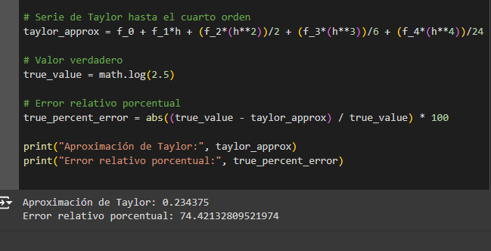

f(x)= | ln x
x0 = | 1
f(x0) = | 0
se desea conocer
x1= | 2.5
f(x1) = | 0.91629073187
h= x1 -x0 | 1.5

de orden 1
f(x1)= | f(2,5) = |  | f(1) + f(1)´(h) | 1.5

f'(x0)= | 1 /x | 1

ef | 1.5

de orden 2
f(x1)= | f(2,5) = |  | 0.375

f'(x0)= | 1 /- x^2 | -1

ef | 0.375

de orden 3
f(x1)= | f(2,5) = |  | 1.5

f'(x0)= | 2 / x^3 | 2

ef | 3

de orden 3
f(x1)= | f(2,5) = |  | 0.234375

f'(x0)= | 6 /- x^4 | -6

ef | 1.40625

ej3
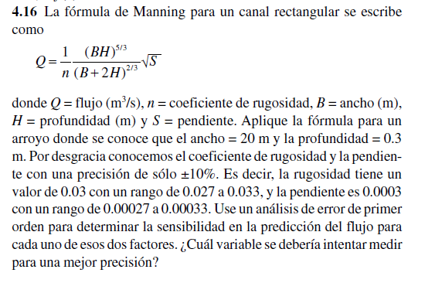
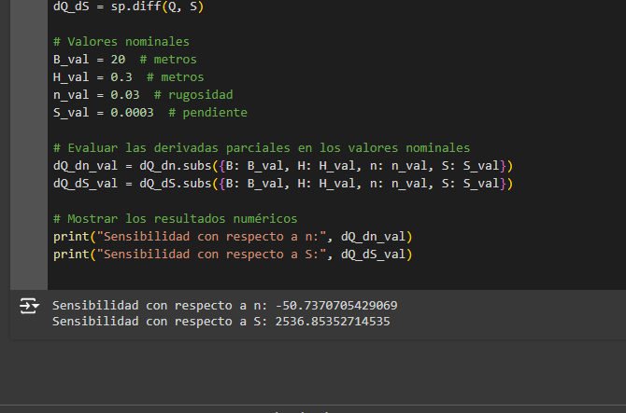
 |  |  |  | 10%
 |  | Valor | Error | min | max
 | n | 0.03 | 0.003 | 0.0027 | 0.0033
 | S | 0.0003 | 0.00003 | 0.000027 | 0.000033
 | B | 20
 | H | 0.3

 | Q | 1.5221121163

 |  | 9.5025462838

 |  | 2536.8535271

 | eQ= | 0.10461324467

Q - eQ= | 1.626725361
Q + eQ= | 1.4174988716

Hoja1
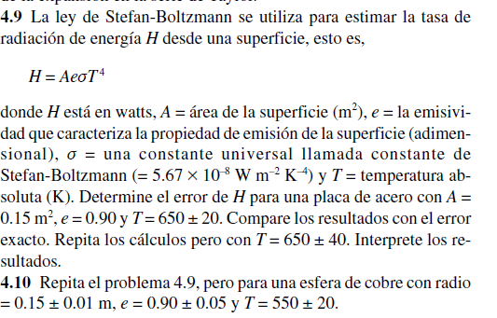
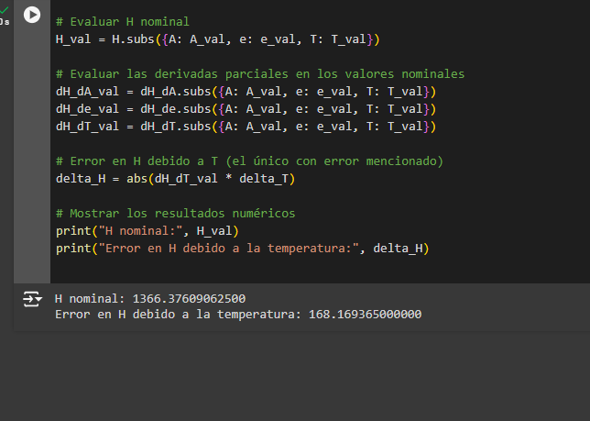
 |  |  |  |  |  |  | Valor | Error
 |  |  |  |  |  | A | 0.15 | 0.01
 |  |  |  |  |  | e | 0.9 | 0.01
 |  |  |  |  |  | T | 650 | 20
 |  |  |  |  |  | cte | 5.67E-08

 |  |  |  |  |  | H | 1366.3760906

 |  |  |  |  |  | en A | 9109.1739375
 |  |  |  |  |  | e* cte T^4
 |  |  |  |  |  | en T
 |  |  |  |  |  | 4 A e cte T^3 | 8.40846825
 |  |  |  |  |  | en e
 |  |  |  |  |  | A cte T^4 | 1518.1956562

 |  |  |  |  |  | eH= | 274.44306094

 |  |  |  |  | H - eH= | 1091.9330297
 |  |  |  |  | H + eH= | 1640.8191516

ejercicio numero 4,10

 |  | valor | error
 | A | 0.070685834706 | 0.01
 | e | 0.9 | 0.05
 | T | 550 | 20
 | cte | 5.67E-08

 | h | 330.07202463

 | derivadas parciales

 | H = A e cte T^4

derivadas parciales
en A
e* cte T^4 | 4669.5639375 | 46.695639375
en e |  |  |  | H - eH | 217.02857425
A cte T^4 | 366.74669404 | 18.337334702 |  | H + eH | 443.11547502
en T
4 A e cte T^3 | 2.4005238155 | 48.01047631

 | eH | 113.04345039

